1 構造形式と特性
1 階段の構造形式と特性

■ 図 1 階段の構造形式
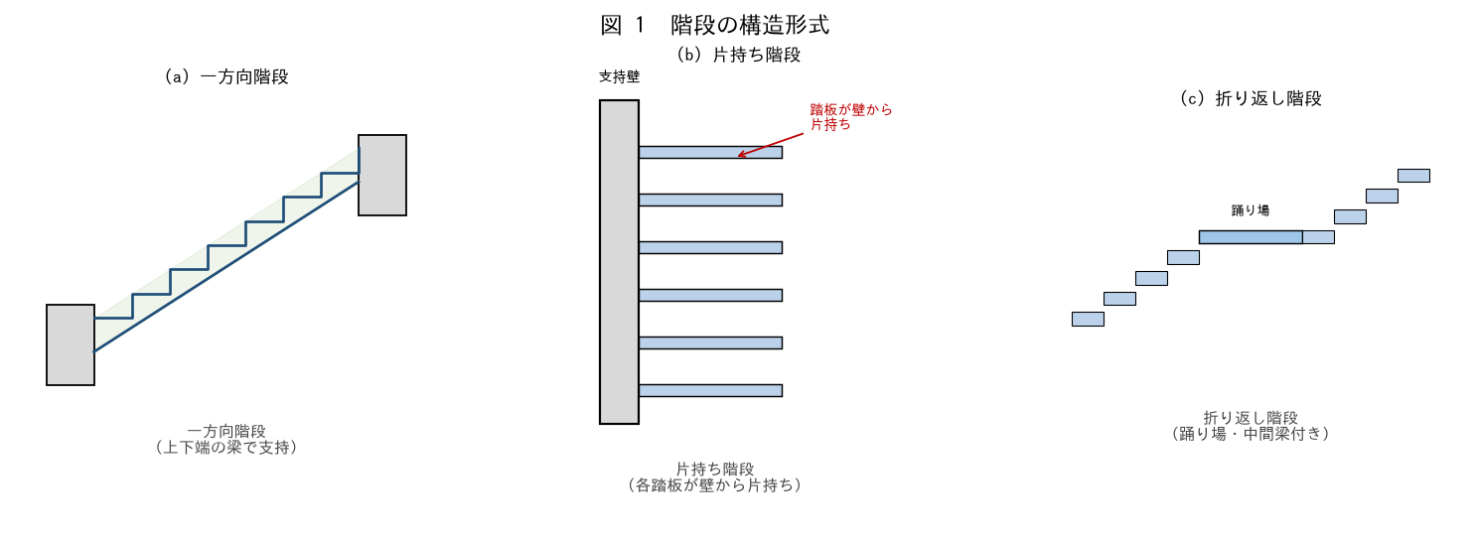

■ 問題 1 形式と特性
形式 | 支持のしかた（記入） | 特性・適用（記入）
一方向階段
片持ち階段
折り返し階段（踊り場付き）
中間梁で支持する階段

選択肢（支持）：上下端の梁で両端支持／片側の壁から片持ち／踊り場で分割し中間梁で支持。

■ 問題 2 力の流れ
各形式で、階段の荷重が最終的にどこへ伝わるか答えよ（一方向＝上下の梁→柱、片持ち＝支持壁、折り返し＝踊り場梁・中間梁）。

■ 問題 3 マンションでの採用
RC マンションの共用階段でよく使う形式と、その理由（折り返し階段が階高を稼ぎつつ省スペース／片持ちは意匠性）を述べよ。階段室が耐震壁で囲まれる場合の利点にも触れよ。

2 自重の算出
2 階段の自重の算出

■ 図 2 斜めスラブ換算＋段形
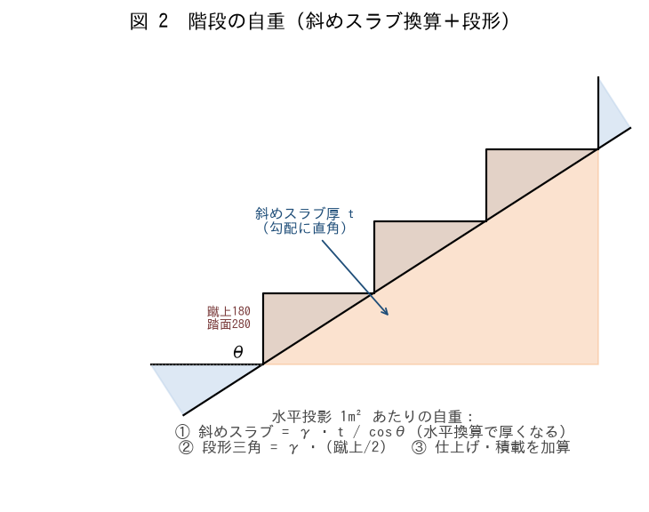

■ 問題 1 勾配と cosθ
蹴上 180・踏面 280 の階段の勾配角 θ と cosθ を求めよ（θ=atan(180/280)）。実長は水平投影長の何倍か（1/cosθ）。

■ 問題 2 自重の算定（水平投影 1m² あたり）
段板（斜めスラブ）厚 t=150。次の各項を計算し合計せよ（γc=24）。

項目 | 式 | 値（記入）
① 斜めスラブ | γ·t/cosθ = 24×0.15/0.841
② 段形三角 | γ·(蹴上/2) = 24×0.09
③ 仕上げ | （例）1.0
固定荷重 小計 (①+②+③)
④ 積載（共用階段） | 3.0
全荷重 w | 固定＋積載

■ 問題 3 なぜ斜めスラブを割増すか
斜めスラブの自重を『水平投影 1m² あたり』で見ると、なぜ γ·t ではなくγ·t/cosθ になるのか（水平 1m の区間に、実長 1/cosθ 分の斜め版がある）を図で説明せよ。

■ 問題 4 段形の重さ
段形（ステップの三角形）の平均厚が『蹴上/2』になる理由を述べよ（三角形の平均高さ）。仕上げが石張り等で重い場合の影響にも触れよ。

3 片持ち応力・断面
3 片持ち階段の応力計算・断面算定

■ 図 3 片持ち踏板の応力
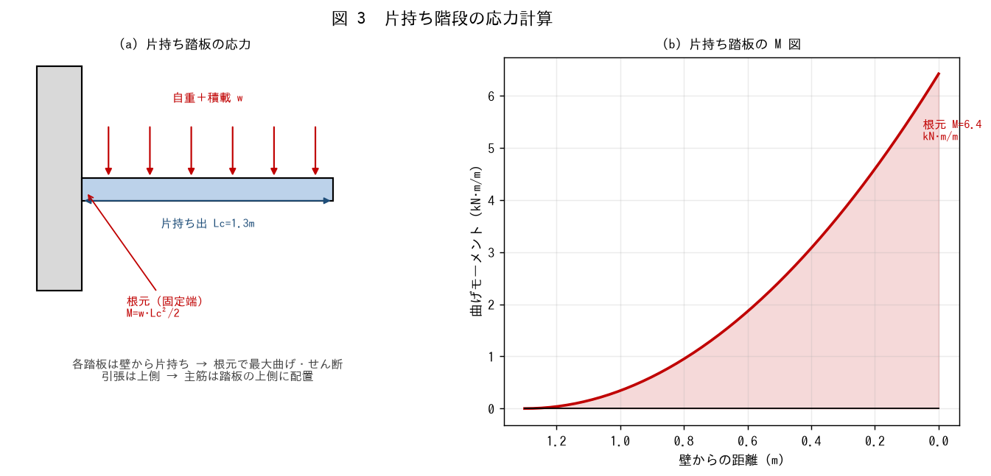

■ 問題 1 片持ち踏板の応力
踏板厚 150、出 Lc=1.3m。w=自重(0.15×24)＋仕上 1.0＋積載 3.0。根元の曲げ M=w·Lc²/2 と せん断 Q=w·Lc を求めよ。

項目 | 式 | 値（記入）
w | 0.15×24＋1.0＋3.0
根元 M | w·Lc²/2 = w×1.3²/2
根元 Q | w·Lc = w×1.3

■ 問題 2 断面算定（必要鉄筋）
根元 M に対する必要鉄筋 As=M/(ft·j)。d=150−30=120、ft=195、j=(7/8)d。As を求め配筋を選べ（引張は上側！）。参考：D13@150=847、D16@150=1327 mm²/m。

■ 問題 3 片持ちの注意点
(1) 片持ち踏板の主筋を『上側』に配する理由（引張側）。(2) 主筋の定着（壁の中へののみ込み）が特に重要な理由（片持ちは定着切れ＝即崩壊）。(3) たわみ・振動の検討（片持ちは変形が大きく、人の昇降で揺れやすい）。

■ 問題 4 段板一体か 1 枚ごとか
片持ち階段には (a) 踏板 1 枚ずつ独立して壁から片持ちする形式と (b) 段板スラブが一体で片持ちする形式がある。力の伝わり方の違いを述べよ。

4 支持壁の耐震
4 片持ち階段 支持壁の耐震設計（両方向）

■ 図 4 支持壁の面外・面内
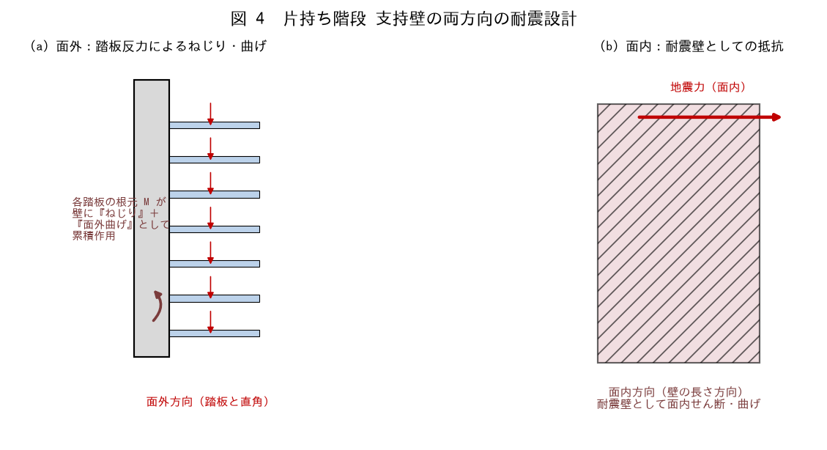

■ 問題 1 両方向の意味
片持ち階段の支持壁は 2 方向で検討する。それぞれ何を受けるか答えよ。

方向 | 作用（記入） | 検討内容（記入）
面外（踏板と直角）
面内（壁の長さ方向）

■ 問題 2 面外の検討
各踏板の根元 M（問題 3）が、壁に『ねじり』＋『面外曲げ』として高さ方向に累積する。壁厚が薄いと面外で不利になる理由と、対策（壁厚確保・壁端部の柱型）を述べよ。

■ 問題 3 面内の検討
支持壁は地震時に耐震壁として面内せん断・曲げも負担する。面内・面外の両方を同時に満たす必要があることを、片持ち階段特有の設計の難しさとして述べよ。

■ 問題 4 実務上の配慮
片持ち階段の支持壁で実務上配慮すべき点を 3 つ挙げよ（壁厚と配筋／踏板と壁の接合部（定着・ハンチ）／壁の開口（扉等）による欠損の影響）。

5 一方向応力・断面
5 一方向階段の応力計算（水平投影長・実長）・断面算定

■ 図 5 水平投影長と実長・M 図
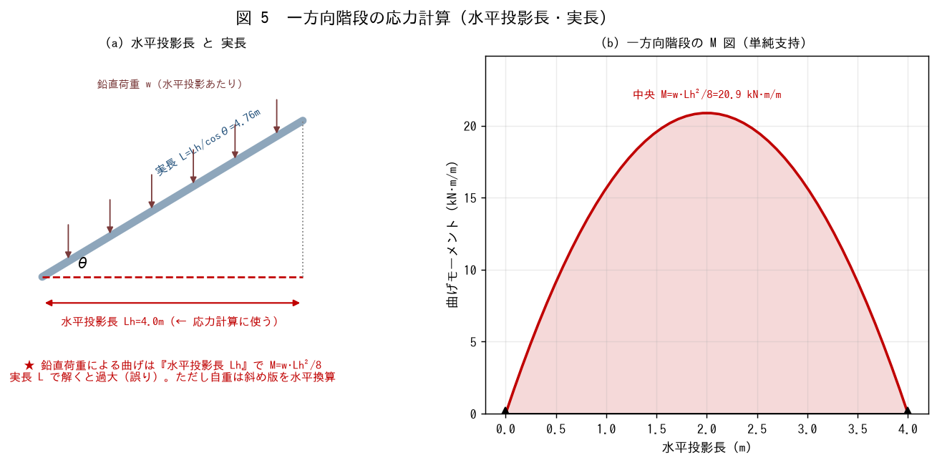

■ 問題 1 ★水平投影長で解く（最重要）
一方向階段（両端の梁で単純支持）。水平投影スパン Lh=4.0m、全荷重 w=10.44 kN/m²（問題 2 の値）。鉛直荷重による曲げは『水平投影長』で計算する。M=w·Lh²/8、Q=w·Lh/2 を求めよ。

項目 | 式 | 値（記入）
中央 M | w·Lh²/8 = 10.44×4²/8
端部 Q | w·Lh/2 = 10.44×4/2

■ 問題 2 なぜ実長で解くと誤りか
実長 L=Lh/cosθ=4.76m で M=w·L²/8 と解くと過大になる。その理由を、鉛直荷重は水平投影に対して分布しているという観点で説明せよ（水平投影長が正しい。ただし自重の算定は斜め版を水平換算済み）。

■ 問題 3 断面算定
中央 M に対する必要鉄筋 As=M/(ft·j)。段板厚 150、d=120、ft=195、j=(7/8)d。As を求め配筋を選べ（参考：D16@200=995、D16@150=1327、D13@100=1270）。

■ 問題 4 実長を使う場面
『水平投影長で解く』のが原則だが、実長（斜め長）を使うのはどんな場面か（配筋の実寸法・鉄筋の定尺・仕上げ数量など）。応力と数量で使い分けることを整理せよ。

6 支持梁の耐震
6 一方向階段 支持梁の耐震設計

■ 図 6 支持梁の反力と短梁の注意
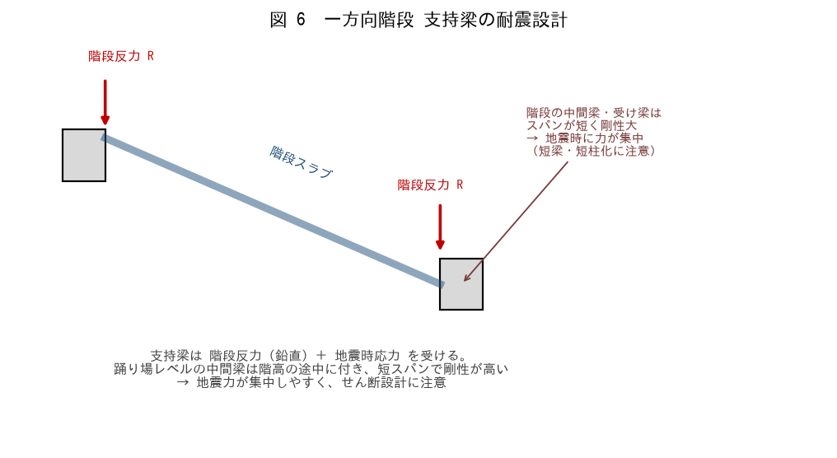

■ 問題 1 支持梁の反力
一方向階段の両端の支持梁が受ける階段反力 R を求めよ（R=w·Lh/2 ×階段幅）。階段幅 1.2m のとき、梁 1m あたりの反力に換算する考え方も述べよ。

■ 問題 2 踊り場レベルの中間梁
折り返し階段では、踊り場レベルに中間梁が付く。この梁は階高の途中（床レベルでない位置）に取り付くため、地震時に問題になる。何が起こるか説明せよ（短スパン・剛性大 → 力が集中、短梁のせん断破壊）。

■ 問題 3 短柱・短梁化の回避
階段室まわりの柱・梁が短柱・短梁になりやすい理由と、その対策を述べよ（耐震スリットで縁を切る／せん断補強を密にする／階段を独立構造にする）。No.1-4（耐震スリット）教材とも関連。

■ 問題 4 階段室の耐震的役割
階段室・EV シャフトは壁で囲まれ剛性が高い。(1) 建物全体の耐震要素として有利な点。(2) 一方で偏心（平面の隅に寄ると剛心がずれる）の注意。No.10（バランス配置）教材とも関連づけて述べよ。

